Sheet1
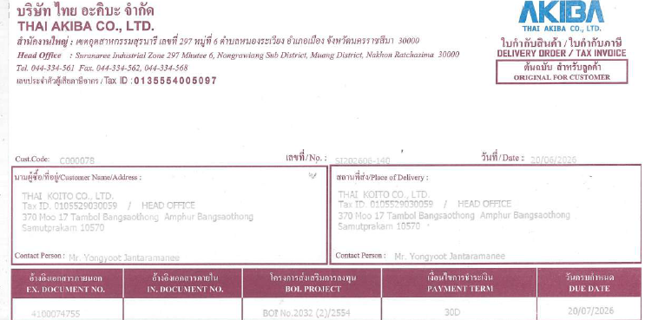
InvoiceDate | PostingDate | TaxInvoiceNo | SupplierName | Assignment | VendorTaxId | VendorBranch | TotalAmount | VATAmount | AmountIncVat | PurchaseOrderNo
20/06/2026 | 20/06/2026 | 69060563 | บริษัท สหะเจริญโลหะพลาสติกภัณฑ์ จำกัด SAHA CHAROEN METAL PLASTIC PRODUCT CO.,LTD. | no.2_.pdf | 0105528036509 | 00000 | 11420 | 799.4 | 12219.4 | 4100074800
19/06/2026 | 19/06/2026 | IV690619001 | บริษัท สหกลการอิมปอร์ท (1991) จำกัด ŞAHAKOLKARN IMPORT (1991) CO.,LTD. | no.2_.pdf | 0105534090421 | 00000 | 1719390.76 | 120357.35 | 1839748.11 | 4100074522
19/06/2026 | 19/06/2026 | IV0069206 | SEIHATSU (THAILAND) CO., LTD. บริษัท เซอิฮัสซี่ (ไทยแลนด์) จำกัด | no.2_.pdf | 0205553026910 | 00001 | 3283.2 | 229.82 | 3513.02 | 4100073727
20/06/2026 | 20/06/2026 | D2606-0129 | บริษัท ชิโมดะ เทรดดิ้ง (ประเทศไทย) จำกัด SHIMODA TRADING (THAILAND) CO., LTD. | no.2_.pdf | 0105534010362 | 00000 | 37480 | 2623.6 | 40103.6 | P126400002
17/06/2026 | 17/06/2026 | 69-06-1698 | SIAM SCREW BOLT & NUT CO., LTD. | no.2_.pdf | 0115545004318 | 00000 | 2600 | 182 | 2782 | 4100071153
04/08/1969-20/06/69 | 04/08/1969 | IV2606173 | บริษัท สยามแวคคิวอัมโคท 2009 จำกัด | no.2_.pdf | 0135552001345 | 00000 | 13808.8 | 966.62 | 14775.42 | 4100074694
04/08/1969-20/06/69 | 04/08/1969 | IV2606174 | บริษัท สยามแวคคิวอัมโคท 2009 จำกัด | no.2_.pdf | 0135552001345 | 00000 | 36773 | 2574.11 | 39347.11 | 4100074695
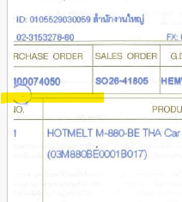
19/06/2026 | 19/06/2026 | INV P6906-0392 | บริษัท สยามชัย พลาสติก อินดัสทรี จำกัด (สำนักงานใหญ่) SIAMCHAI PLASTIC INDUSTRY CO., LTD. | no.2_.pdf | 0115554004074 | 00000 | 12743.12 | 892.02 | 13635.14 | 4100074460
19/06/2026 | 19/06/2026 | INV P6906-0393 | บริษัท สยามชัย พลาสติก อินดัสทรี จำกัด (สำนักงานใหญ่) SIAMCHAI PLASTIC INDUSTRY CO., LTD. | no.2_.pdf | 0115554004074 | 00000 | 8495.6 | 594.69 | 9090.29 | 4100074463
19/06/2026 | 19/06/2026 | INV P6906-0394 | บริษัท สยามชัย พลาสติก อินดัสทรี จำกัด (สำนักงานใหญ่) SIAMCHAI PLASTIC INDUSTRY CO., LTD. | no.2_.pdf | 0115554004074 | 00000 | 8553.84 | 598.77 | 9152.61 | 4100074503
19/06/2026 | 19/06/2026 | INV P6906-0395 | บริษัท สยามชัย พลาสติก อินดัสทรี จำกัด (สำนักงานใหญ่) SIAMCHAI PLASTIC INDUSTRY CO., LTD. | no.2_.pdf | 0115554004074 | 00000 | 139.6 | 9.77 | 149.37 | 4100074463
20/06/2026 | 20/06/2026 | INV P6906-0416 | บริษัท สยามชัย พลาสติก อินดัสทรี จำกัด (สำนักงานใหญ่) SIAMCHAI PLASTIC INDUSTRY CO., LTD. | no.2_.pdf | 0115554004074 | 00000 | 22155.2 | 1550.86 | 23706.06 | 4100074732
20/06/2026 | 20/06/2026 | INV P6906-0417 | บริษัท สยามชัย พลาสติก อินดัสทรี จำกัด (สำนักงานใหญ่) SIAMCHAI PLASTIC INDUSTRY CO., LTD. | no.2_.pdf | 0115554004074 | 00000 | 14368.86 | 1005.82 | 15374.68 | 4100074821
18/06/2026 | 18/06/2026 | SK26-038487 | ษัท ซิก้า (ประเทศไทย) จำกัด สำนักงานใหญ่ ka (Thailand) Limited | no.2_.pdf | 0205562046944 | 00000 | 130900 | 9163 | 140063 | เอกสารถูกตัด
20/06/2026 | 20/06/2026 | IV2026/06/620 | บริษัท เอสพีแอล พลาสติก โปรดักส์ จำกัด SPL PLASTIC PRODUCTS CO., LTD. | no.2_.pdf | 0115547007896 | 00000 | 6975.96 | 488.32 | 7464.28 | 4100074737
20/06/2026 | 20/06/2026 | IV2026/06/621 | บริษัท เอสพีแอล พลาสติก โปรดักส์ จำกัด SPL PLASTIC PRODUCTS CO., LTD. | no.2_.pdf | 0115547007896 | 00000 | 27188.24 | 1903.18 | 29091.42 | 4100074741
20/06/2026 | 20/06/2026 | IV2026/06/622 | บริษัท เอสพีแอล พลาสติก โปรดักส์ จำกัด SPL PLASTIC PRODUCTS CO., LTD. | no.2_.pdf | 0115547007896 | 00000 | 19363.16 | 1355.42 | 20718.58 | 4100074741
20/06/2026 | 20/06/2026 | IV2026/06/623 | บริษัท เอสพีแอล พลาสติก โปรดักส์ จำกัด SPL PLASTIC PRODUCTS CO., LTD. | no.2_.pdf | 0115547007896 | 00000 | 24522.68 | 1716.59 | 26239.27 | 4100074827
20/06/2026 | 20/06/2026 | IV2026/06/624 | บริษัท เอสพีแอล พลาสติก โปรดักส์ จำกัด SPL PLASTIC PRODUCTS CO., LTD. | no.2_.pdf | 0115547007896 | 00000 | 13972 | 978.04 | 14950.04 | 4100074828
20/06/2026 | 20/06/2026 | IV2026/06/625 | บริษัท เอสพีแอล พลาสติก โปรดักส์ จำกัด SPL PLASTIC PRODUCTS CO., LTD. | no.2_.pdf | 0115547007896 | 00000 | 6202.4 | 434.17 | 6636.57 | 4100074510
19/06/2026 | 19/06/2026 | IV9060765 | SSK Plastic Co.,Ltd. บริษัท เอส.เอส.เค พลาสติก จำกัด | no.2_.pdf | 0115545006531 | 00000 | 3702.6 | 259.18 | 3961.78 | 4100074477
19/06/2026 | 19/06/2026 | IV9060766 | SSK Plastic Co.,Ltd. บริษัท เอส.เอส.เค พลาสติก จำกัด | no.2_.pdf | 0115545006531 | 00000 | 5605.8 | 392.41 | 5998.21 | 4100074478
19/06/2026 | 19/06/2026 | IV9060767 | SSK Plastic Co.,Ltd. บริษัท เอส.เอส.เค พลาสติก จำกัด | no.2_.pdf | 0115545006531 | 00000 | 969.6 | 67.87 | 1037.47 | 4100074712
19/06/2026 | 19/06/2026 | IV9060772 | Plastic Co.,Ltd. บริษัท เอส.เอส.เค พลาสติก จำกัด | no.2_.pdf | 0115545006531 | 00000 | 10577.16 | 740.4 | 11317.56 | 4100074546
19/06/2026 | 19/06/2026 | IV9060773 | SSK Plastic Co.,Ltd. บริษัท เอส.เอส.เค พลาสติก จำกัด | no.2_.pdf | 0115545006531 | 00000 | 433.62 | 30.35 | 463.97 | 4100074687
05/06/2026 | 05/06/2026 | 260600010 | Sumitomo Corporation Thailand Ltd. | no.2_.pdf | 0105503001019 | 00000 | 94000 | 6580 | 100580 | 4100071283
19/06/2026 | 19/06/2026 | IV2026153 | บริษัท ทีแอนด์ทีอินทิเกร๊ทเต็ด จำกัด | no.2_.pdf | 0105546074964 | 00000 | 3450 | 241.5 | 3691.5 | 4100073835
20/06/2026 | 20/06/2026 | IV 000123469 | AP S. บริษัท ที.เอ.พี. แสตนดาร์ด จำกัด (สำนักงานใหญ่) STANDARD CO.LTD. T.A.P. STANDARD CO.,LTD. (HEAD OFFICE) | no.2_.pdf | 0115535004111 | 00000 | 8255.2 | 577.86 | 8833.06 | 4100074791
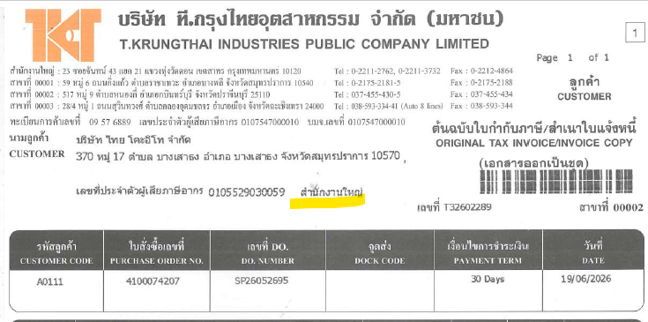
20/06/2026 | 20/06/2026 | IV 000123470 | A P S. บริษัท ที.เอ.พี. แสตนดาร์ด จำกัด (สำนักงานใหญ่) STANDARD CO.LTD. T.A.P. STANDARD CO.,LTD. (HEAD OFFICE) | no.2_.pdf | 0115535004111 | 00000 | 11223.6 | 785.65 | 12009.25 | 4100074792
19/06/2026 | 19/06/2026 | T32602289 | บริษัท ที.กรุงไทยอุตสาหกรรม จำกัด (มหาชน) T.KRUNGTHAI INDUSTRIES PUBLIC COMPANY LIMITED | no.2_.pdf | 0107547000010 | 00002 | 51089.88 | 3576.29 | 54666.17 | 4100074207
19/06/2026 | 19/06/2026 | T32602290 | บริษัท ที.กรุงไทยอุตสาหกรรม จำกัด (มหาชน) T.KRUNGTHAI INDUSTRIES PUBLIC COMPANY LIMITED | no.2_.pdf | 0107547000010 | 00002 | 5939.04 | 415.73 | 6354.77 | 4100074330
19/06/2026 | 19/06/2026 | T42603713 | บริษัท ที.กรุงไทยอุตสาหกรรม จำกัด (มหาชน) T.KRUNGTHAI INDUSTRIES PUBLIC COMPANY LIMITED | no.2_.pdf | 0107547000010 | 00003 | 7488.32 | 524.18 | 8012.5 | 4100074656
20/07/2026-20/06/2026 | 20/07/2026 | SI202606-140 | บริษัท ไทย อะคิบะ จำกัด THAI AKIBA CO., LTD. | no.2_.pdf | 0135554005097 | 00000 | 94212.96 | 6594.91 | 100807.87 | 4100074755
20/06/2026 | 20/06/2026 | SI202606-141 | บริษัท ไทย อะคิบะ จำกัด THAI AKIBA CO., LTD. | no.2_.pdf | 0135554005097 | 00000 | 129682.08 | 9077.75 | 138759.83 | 4100074755
15/06/2026 | 15/06/2026 | 8199 | บริษัท ไทยคาร์ โชว์ ออโตโมทีฟ โปรดักส์ จำกัด (สำนักงานใหญ่) THAI CAR SHOW AUTOMOTIVE PRODUCTS CO.,LTD. (HEAD OFFICE) | no.2_.pdf | 0745534000132 | 00000 | 325456.4 | 22781.95 | 348238.35 | 4100073408
19/06/2026 | 19/06/2026 | 8320 | บริษัท ไทยคาร์ โชว์ ออโตโมทีฟ โปรดักส์ จำกัด (สำนักงานใหญ่) THAI CAR SHOW AUTOMOTIVE PRODUCTS CO.,LTD. (HEAD OFFICE) | no.2_.pdf | 0745534000132 | 00000 | 171118.6 | 11978.3 | 183096.9 | 4100074420
19/06/2026 | 19/06/2026 | No.834716/69-No.S34716/69 | บริษัท ไทยเพรส แอนด์ แมชชีนเนอรี่ โปรดักส์ จำกัด (สำนักงานใหญ่) THAI PRESS AND MACHINERY PRODUCTS CO., LTD. (HEAD OFFICE) | no.2_.pdf | 0115539007424 | 00000 | 2022 | 141.54 | 2163.54 | 4100070530
20/06/2026 | 20/06/2026 | TNT26/06/125 | Thai Newton Co., Ltd. | no.2_.pdf | 0205554025178 | 00000 | 13687.2 | 958.1 | 14645.3 | 4100074807

